상품제안서
iLAB 링 크래들 미니팬 선풍기 | 상품코드: S33671

 |  |  |  |  |  |  | 02-713-8555 | www.synergygift.co.kr
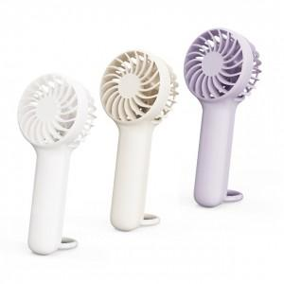

【상세/제작정보】 | <p>* 색상 : 화이트, 베이지, 라벤더&nbsp;</p><p>* 정격 전압 : 5V 1A&nbsp;</p><p>* 소비 전력 : 5W<br>* 배터리 용량 : 1200mAh<br>* 충전시간 : 약 2시간<br>* 사용시간 : 약 2~7시간</p><p><br>* 사이즈 : 64 x 41 x 148 mm / 99g<br>* 구성 : 본체, C타입 충전케이블</p>

【인쇄/포장옵션】 | 레이저 / 포장지포장

【공급단가】 | 수량 | 50~ | 100~ | 500~ | 1,000~ | 2,000~
*VAT별도 | 화이트 | 6,690원 | 6,590원 | 6,430원 | 6,180원 | 5,920원

【상품 URL】 | https://www.synergygift.co.kr:443/src/goods_detail.php?gdno=33671

